Stream VS Future
Stream VS Future

Future සහ Stream අතර වෙනස මුලින්ම හදුනාගනිමු

 | Future වලදී වෙන්නේ result එකක් ගන්න ටිකක් වෙලායන program එකක්ට උඩින්
 |  | result එක එනකන් තව program එකක් run කරන එක

 | Stream වලදී
 |  | හැමතිස්සෙම data ලැබෙනවා
 |  | ඒ data හැමතිස්සෙම application එකේ පෙන්නනවා
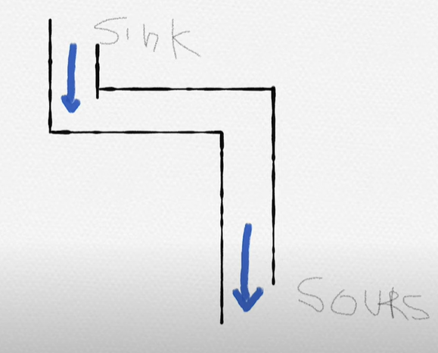
 | මේකේ ප්‍රදාන concept දෙකෙක් තියනව
 |  | 1 | Sink | data දානවා

 |  | 2 | Sours | data ගන්නවා

 | මේක future වගේ නෙවේ
 |  | Future එයාගේ task එක ඉවර කරලා එතනින් ඒක ඉවරයි
 |  | Stream හැමතිස්සෙම බලාගෙන ඉන්නේ data එකක් ආපු ගමන්ම අරන් දෙන්න

Stream
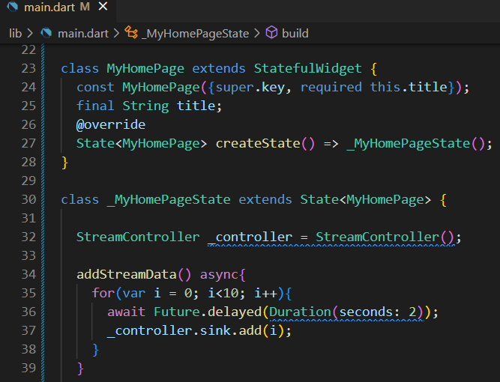
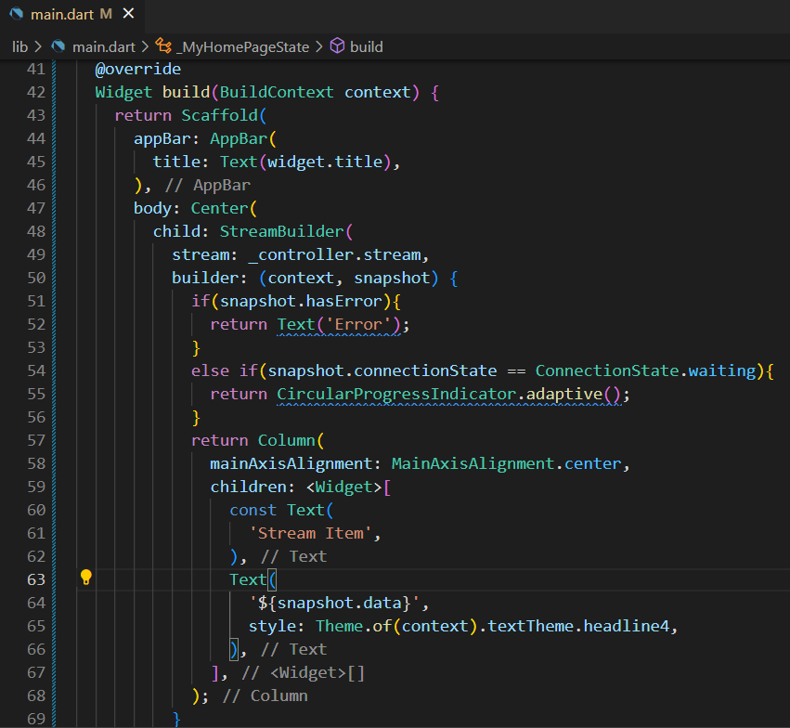
Stream

① | Controller එකක් හදාගන්නවා
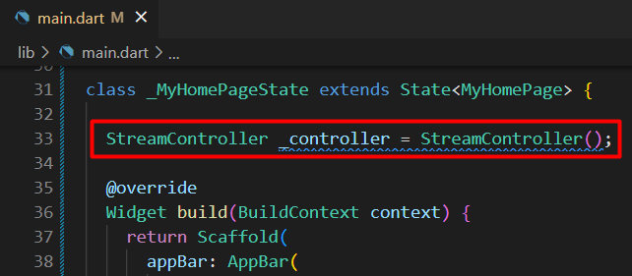

② | function එකක් හදාගෙන loop එකක් හරහා Stream එකට data add කරමු
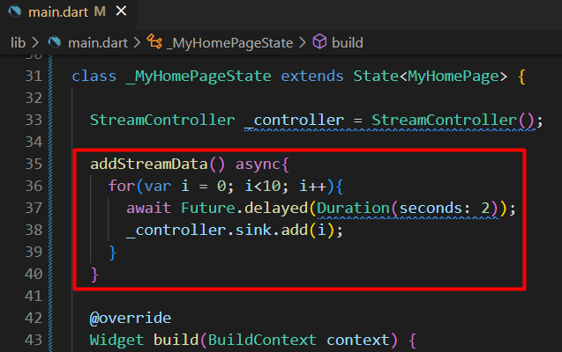

 | Data display කරන්න විශේෂ class එකක් තියනව
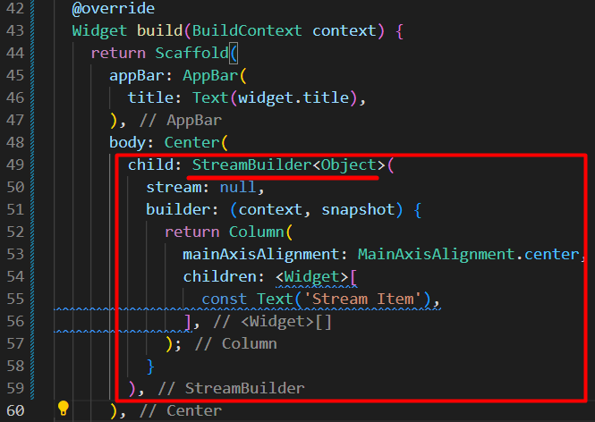
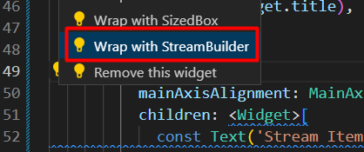

 | Stream data එන්නේ කොහෙන්ද එකක් හදලා link කරලා තියෙන්නේ
 | හැබැයි තවම run වෙන්නේ නැ

Run Stream
Run Stream

 | Stream එක run කරමු
 |  | run කරන විදි දෙකක් තියනව

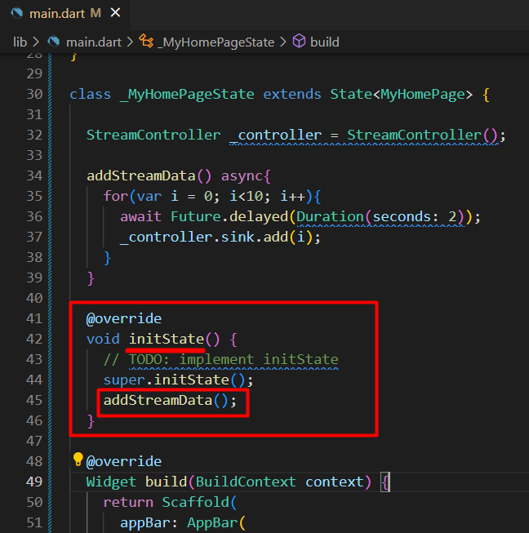
① |  |  |  |  | run කලාම value එක auto update වෙනවා

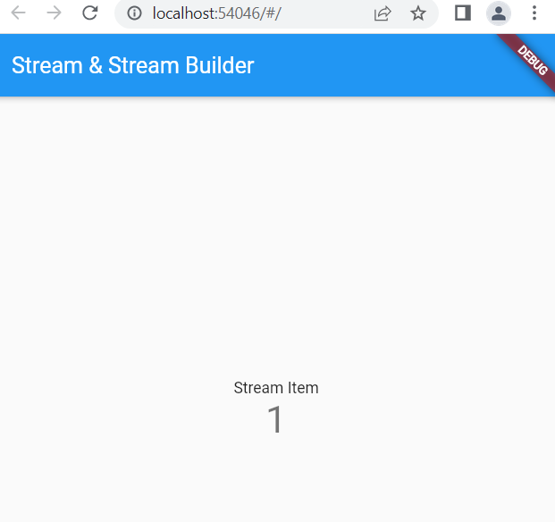
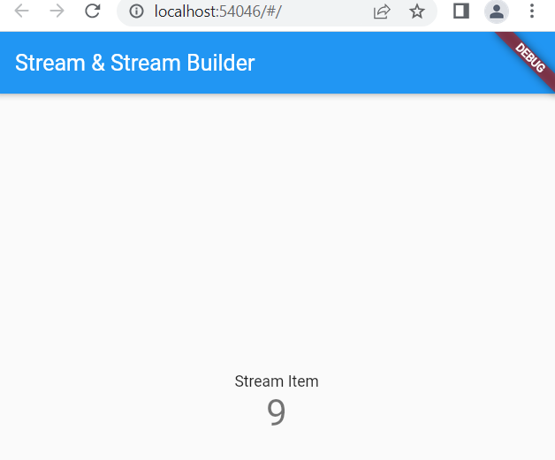

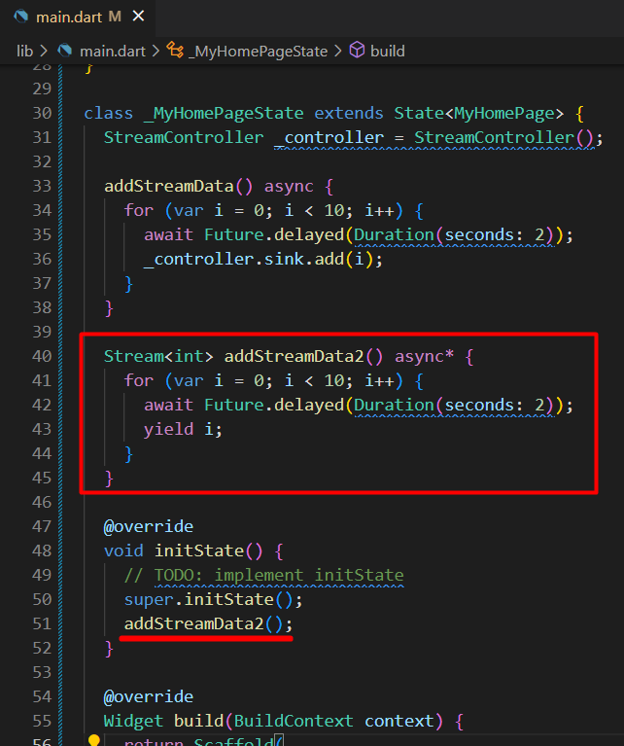
② |  |  |  |  | run කලාම value එක auto update වෙනවා

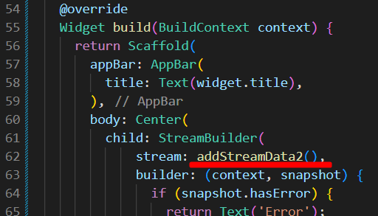

මේ ක්‍රම දෙකේ තියන වාසි සහ අවාසි ගැන කතා කරමු

 | ① ක්‍රමයේ වාසි
 |  | ＊ | ගොඩක් customization අපේ scream එකට කරගන්න පුළුවන්
 | ① ක්‍රමයේ අවාසි
 |  | ＊ | next screen එකට යන්න ඕනේ උනොත් scream එක close කරන්නවෙනවා
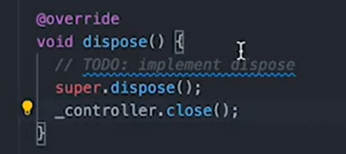

 |  |  | මෙහෙම close කලේ නැතිනම් memory leak එකක් වෙනවා
 |  |  | memory leak එකක් කියන්නේ
 |  |  |  | application එකක් run වෙන්න තාවකාලික memory ගන්නේ RAM එකෙන්
 |  |  |  | මේ විදියට ගන්න memory ආයිත් clear කලේ නැතිනම්
 |  |  |  | එතකොට RAM එකේ memory අඩු වෙනවා
 |  |  |  | app slow වෙනවා

 | ② ක්‍රමයේ වාසි
 |  | ＊ | Control එකක් නැති නිසා scream close කරන්න ඕනේ වෙන්නේ නැ
 |  | ＊ | scream open කරනකොට auto open වෙනවා
 |  | ＊ | scream close කරනකොට auto close වෙනවා

